الغلاف


الغلاف ( للطباعة )


فكرة التصويت الثنائي
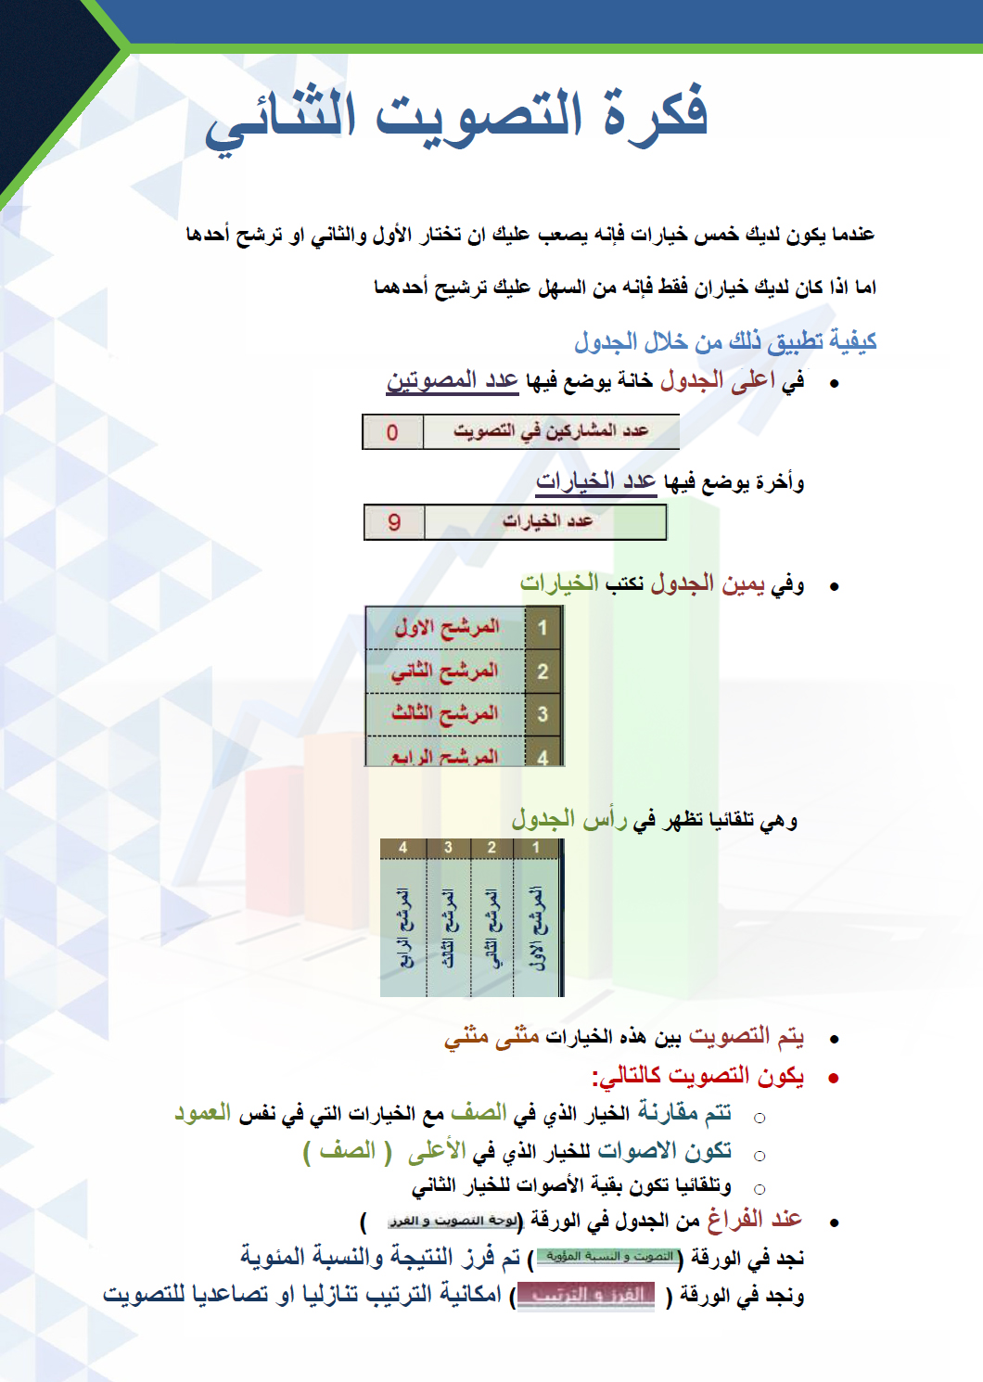

لوحة التصويت و الفرز
 |  |  | عدد المشاركين في التصويت |  |  |  |  | 22 |  |  |  |  |  |  |  |  |  | عدد الخيارات |  |  |  | 20

 |  |  | بسم الله الرحمن الرحيم من خلال الجدول التالي يتم التفضيل المنطقي بين الخيارات المدونة عن طريق التصويت الثنائي.

 |  |  | 1 | 2 | 3 | 4 | 5 | 6 | 7 | 8 | 9 | 10 | 11 | 12 | 13 | 14 | 15 | 16 | 17 | 18 | 19 | 20
 |  |  | المرشح الاول | المرشح الثاني | المرشح الثالث | المرشح الرابع | المرشح الخامس | المرشح السادس | المرشح السايع | المرشح الثامن | المرشح التاسع | المرشح العاشر | المرشح الحادي عشر | المرشح الثاني عشر | المرشح الثالث عشر | المرشح الرابع عشر | المرشح الخامس عشر | المرشح السادس عشر | المرشح السابع عشر | المرشح الثامن عشر | المرشح التاسع عشر | المرشح العشرون
 | 1 | المرشح الاول | 22 | 20 | 20 | 20 | 20 | 20 | 20 | 20 | 20 | 20 | 20 | 20 | 20 | 20 | 20 | 20 | 20 | 20 | 20 | 20
 | 2 | المرشح الثاني | 2 | 22 | 20 | 20 | 20 | 20 | 20 | 20 | 20 | 20 | 20 | 20 | 20 | 20 | 20 | 20 | 20 | 20 | 20 | 20
 | 3 | المرشح الثالث | 2 | 2 | 22 | 20 | 20 | 20 | 20 | 20 | 20 | 20 | 20 | 20 | 20 | 20 | 20 | 20 | 20 | 20 | 20 | 20
 | 4 | المرشح الرابع | 2 | 2 | 2 | 22 | 20 | 20 | 20 | 20 | 20 | 20 | 20 | 20 | 20 | 20 | 20 | 20 | 20 | 20 | 20 | 20
 | 5 | المرشح الخامس | 2 | 2 | 2 | 2 | 22 | 20 | 20 | 20 | 20 | 20 | 20 | 20 | 20 | 20 | 20 | 20 | 20 | 20 | 20 | 20
 | 6 | المرشح السادس | 2 | 2 | 2 | 2 | 2 | 22 | 20 | 20 | 20 | 20 | 20 | 20 | 20 | 20 | 20 | 20 | 20 | 20 | 20 | 20
 | 7 | المرشح السايع | 2 | 2 | 2 | 2 | 2 | 2 | 22 | 20 | 20 | 20 | 20 | 20 | 20 | 20 | 20 | 20 | 20 | 20 | 20 | 20
 | 8 | المرشح الثامن | 2 | 2 | 2 | 2 | 2 | 2 | 2 | 22 | 20 | 20 | 20 | 20 | 20 | 20 | 20 | 20 | 20 | 20 | 20 | 20
 | 9 | المرشح التاسع | 2 | 2 | 2 | 2 | 2 | 2 | 2 | 2 | 22 | 20 | 20 | 20 | 20 | 20 | 20 | 20 | 20 | 20 | 20 | 20
 | 10 | المرشح العاشر | 2 | 2 | 2 | 2 | 2 | 2 | 2 | 2 | 2 | 22 | 20 | 20 | 20 | 20 | 20 | 20 | 20 | 20 | 20 | 20
 | 11 | المرشح الحادي عشر | 2 | 2 | 2 | 2 | 2 | 2 | 2 | 2 | 2 | 2 | 22 | 20 | 20 | 20 | 20 | 20 | 20 | 20 | 20 | 20
 | 12 | المرشح الثاني عشر | 2 | 2 | 2 | 2 | 2 | 2 | 2 | 2 | 2 | 2 | 2 | 22 | 20 | 20 | 20 | 20 | 20 | 20 | 20 | 20
 | 13 | المرشح الثالث عشر | 2 | 2 | 2 | 2 | 2 | 2 | 2 | 2 | 2 | 2 | 2 | 2 | 22 | 20 | 20 | 20 | 20 | 20 | 20 | 20
 | 14 | المرشح الرابع عشر | 2 | 2 | 2 | 2 | 2 | 2 | 2 | 2 | 2 | 2 | 2 | 2 | 2 | 22 | 20 | 20 | 20 | 20 | 20 | 20
 | 15 | المرشح الخامس عشر | 2 | 2 | 2 | 2 | 2 | 2 | 2 | 2 | 2 | 2 | 2 | 2 | 2 | 2 | 22 | 20 | 20 | 20 | 20 | 20
 | 16 | المرشح السادس عشر | 2 | 2 | 2 | 2 | 2 | 2 | 2 | 2 | 2 | 2 | 2 | 2 | 2 | 2 | 2 | 22 | 20 | 20 | 20 | 20
 | 17 | المرشح السابع عشر | 2 | 2 | 2 | 2 | 2 | 2 | 2 | 2 | 2 | 2 | 2 | 2 | 2 | 2 | 2 | 2 | 22 | 20 | 20 | 20
 | 18 | المرشح الثامن عشر | 2 | 2 | 2 | 2 | 2 | 2 | 2 | 2 | 2 | 2 | 2 | 2 | 2 | 2 | 2 | 2 | 2 | 22 | 20 | 20
 | 19 | المرشح التاسع عشر | 2 | 2 | 2 | 2 | 2 | 2 | 2 | 2 | 2 | 2 | 2 | 2 | 2 | 2 | 2 | 2 | 2 | 2 | 22 | 20
 | 20 | المرشح العشرون | 2 | 2 | 2 | 2 | 2 | 2 | 2 | 2 | 2 | 2 | 2 | 2 | 2 | 2 | 2 | 2 | 2 | 2 | 2 | 22
 |  |  | 60 | 78 | 96 | 114 | 132 | 150 | 168 | 186 | 204 | 222 | 240 | 258 | 276 | 294 | 312 | 330 | 348 | 366 | 384 | 402

